상품제안서
밸류엠 PD20W 고속 접이식 일체형 도킹 보조배터리 5000mAh | 상품코드: S42023

 |  |  |  |  |  |  | 02-713-8555 | www.synergygift.co.kr
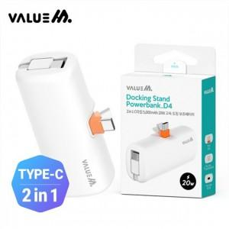

【상세/제작정보】 | <p><span style="font-size: 14pt;">cp+8p 케이블 - 단종&nbsp;</span></p><p><span style="font-size: 14pt;">cp+cp 케이블 &gt; 운영 </span>​&nbsp;</p>

【인쇄/포장옵션】 | 레이저 / 포장지포장

【공급단가】 | 수량 | 50~ | 100~ | 500~ | 1,000~ | 3,000~
*VAT별도 | cp+8p 케이블 | 8,190원 | 8,000원 | 7,740원 | 7,370원 | 7,240원
 | cp+cp 케이블 | 8,190원 | 8,000원 | 7,740원 | 7,370원 | 7,240원

【상품 URL】 | https://www.synergygift.co.kr:443/src/goods_detail.php?gdno=42023

